关系图
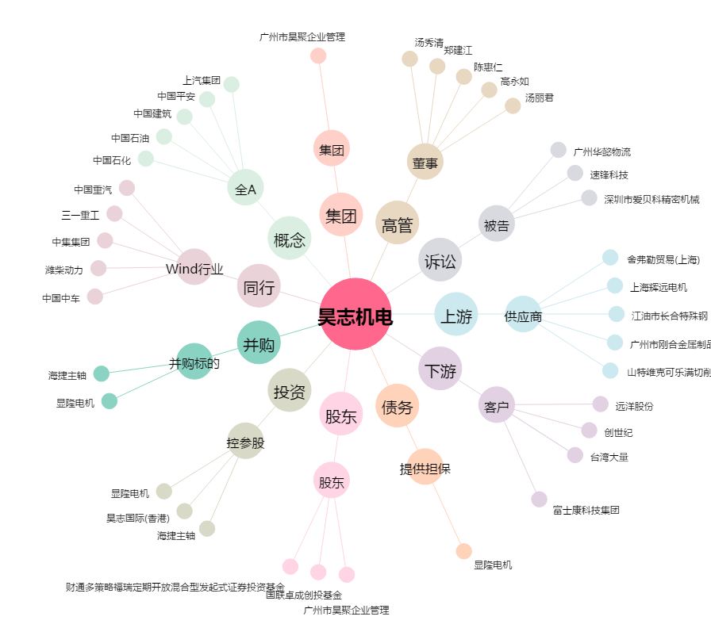
昊志机电[300503.SZ] - 关系概览图

